Header
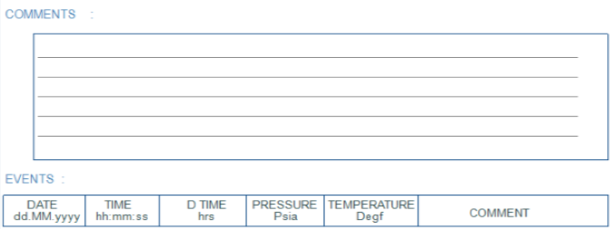
SURVEY INFORMATION

CLIENT: | PETROLBEL | SURVEY: | VACUUM TEST
FIELD: | BELAYIM | START DATE: | 19.07.2026
LOCATION: | NPSCO-3 | END DATE: | 24.07.2026
WELL NO: | ARS-14 | GAUGE NO: | 2 GAUGES
 |  | CAL DATE: | 04.07.2026

CUSTOM INFO: |  | TOP GAUGE: | 4008
WELL TYPE: |  | BOT GAUGE | 20794
FORMATION: |  | TYPE: | METROLOG
LAB TECH |  | RANGE:

LEFT Chart
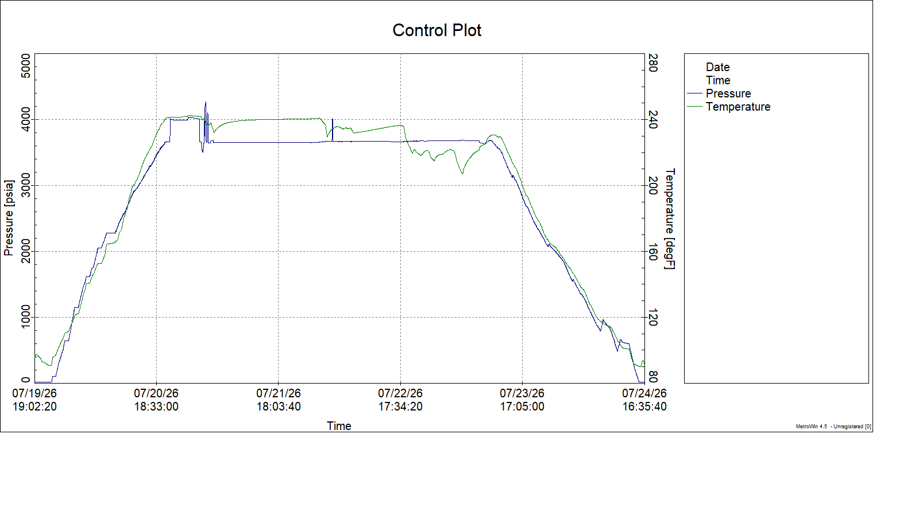
ARS-14 PRESSURE &TEMPERATURE LOG |  |  | GAUGE S/N: | 20806
 |  |  | START DATE: | 19.07.2026
 | SURVEY: | VACUUM | END DATE: | 24.07.2026

RIGHT.Chart
